skrina
 | 5 | 5 | 5 | 5 | 5 | 5 | 5 | 5 | 5 | 5 | 2 | 5 | 5 | 5 | 5 | 5 | 5 | 5 | 5 | 5 | 2 | 5 | 5 | 5 | 2 | 5 | 5 | 5 | 5 | 5 | 5 | 5 | 5 | 5 | 5 | 5 | 5 | 5 | 5 | 5 | 2 | 193
5 |  |  |  |  |  |  |  |  |  |  |  |  |  |  |  |  |  |  |  |  |  |  |  |  |  |  |  |  |  |  |  |  |  |  |  |  |  |  |  |  |  | 5
5 |  |  |  |  |  |  |  |  |  |  |  |  |  |  |  |  |  |  |  |  |  |  |  |  |  |  |  |  |  |  |  |  |  |  |  |  |  |  |  |  |  | 5
5 |  |  |  |  |  |  |  |  |  |  |  |  |  |  |  |  |  |  |  |  |  |  |  |  |  |  |  |  |  |  |  |  |  |  |  |  |  |  |  |  |  | 5
5 |  |  |  |  |  |  |  |  |  |  |  |  |  |  |  |  |  |  |  |  |  |  |  |  |  |  |  |  |  |  |  |  |  |  |  |  |  |  |  |  |  | 5
5 |  |  |  |  |  |  |  |  |  |  |  |  |  |  |  |  |  |  |  |  |  |  |  |  |  |  |  |  |  |  |  |  |  |  |  |  |  |  |  |  |  | 5
5 |  |  |  |  |  |  |  |  |  |  |  |  |  |  |  |  |  |  |  |  |  |  |  |  |  |  |  |  |  |  |  |  |  |  |  |  |  |  |  |  |  | 5
5 |  |  |  |  |  |  |  |  |  |  |  |  |  |  |  |  |  |  |  |  |  |  |  |  |  |  |  |  |  |  |  |  |  |  |  |  |  |  |  |  |  | 5
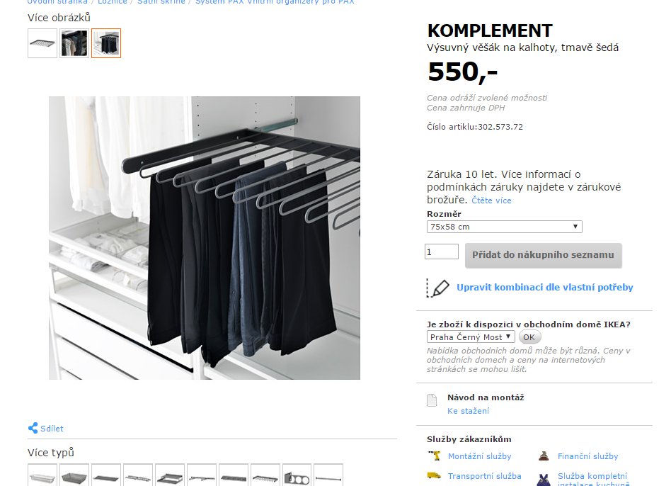
5 |  |  |  |  |  |  |  |  |  |  |  |  |  |  |  |  |  |  |  |  |  |  |  |  |  |  |  |  |  |  |  |  |  |  |  |  |  |  |  |  |  | 5
5 |  |  |  |  |  |  |  |  |  |  |  |  |  |  |  |  |  |  |  |  |  |  |  |  |  |  |  |  |  |  |  |  |  |  |  |  |  |  |  |  |  | 5
5 |  |  |  |  |  |  |  |  |  |  |  |  |  |  |  |  |  |  |  |  |  |  |  |  |  |  |  |  |  |  |  |  |  |  |  |  |  |  |  |  |  | 5
5 |  |  |  |  |  |  |  |  |  |  |  |  |  |  |  |  |  |  |  |  |  |  |  |  |  |  |  |  |  |  |  |  |  |  |  |  |  |  |  |  |  | 5
2 |  |  |  |  |  |  |  |  |  |  |  |  |  |  |  |  |  |  |  |  |  |  |  |  |  |  |  |  |  |  |  |  |  |  |  |  |  |  |  |  |  | 2 | poznamky:
5 | ***************************************** |  |  |  |  |  |  |  |  |  |  |  |  |  |  |  |  |  |  |  |  | *********** |  |  |  | ************************************************************* |  |  |  |  |  |  |  |  |  |  |  |  |  |  |  | 5 | rozmery su skoro presne
5 |  |  |  |  |  |  |  |  |  |  |  |  |  |  |  |  |  |  |  |  |  |  |  |  |  |  |  |  |  |  |  |  |  |  |  |  |  |  |  |  |  | 5 | UUUUUUUUUU | IKEA zdroj (kludne zakupin ja, len treba dodrzat predpisanu sirku)
5 |  |  |  |  |  |  |  |  |  |  |  |  |  |  |  |  |  |  |  |  |  |  |  |  |  |  |  |  |  |  |  |  |  |  |  |  |  |  |  |  |  | 5 | u policiek by som chcel postranach predvrtat dierky na ich mozne posuvanie hore/dole
5 |  |  |  |  |  |  |  |  |  |  |  |  |  |  |  |  |  |  |  |  |  |  |  |  |  |  |  |  |  |  |  |  |  |  |  |  |  |  |  |  |  | 5 | zadny diel skrine ano
5 |  |  |  |  |  |  |  |  |  |  |  |  |  |  |  |  |  |  |  |  |  |  |  |  |  |  |  |  |  |  |  |  |  |  |  |  |  |  |  |  |  | 5 | spodne dno NIE (mam tam plavajucu podlahu)
5 |  |  |  |  |  |  |  |  |  |  |  |  |  |  |  |  |  |  |  |  |  |  |  |  |  |  |  |  |  |  |  |  |  |  |  |  |  |  |  |  |  | 5 | dvere posuvne (2ks) - biela doska
5 |  |  |  |  |  |  |  |  |  |  |  |  |  |  |  |  |  |  |  |  |  |  |  |  |  |  |  |  |  |  |  |  |  |  |  |  |  |  |  |  |  | 5 | sirka skrine podla potreby, asi cca 60cm
5 |  |  |  |  |  |  |  |  |  |  |  |  |  |  |  |  |  |  |  |  |  |  |  |  |  |  |  |  |  |  |  |  |  |  |  |  |  |  |  |  |  | 5
2 |  |  |  |  |  |  |  |  |  |  |  |  |  |  |  |  |  |  |  |  |  |  |  |  |  |  |  |  |  |  |  |  |  |  |  |  |  |  |  |  |  | 2
5 |  |  |  |  |  |  |  |  |  |  |  |  |  |  |  |  |  |  |  |  |  |  |  |  |  |  |  |  |  |  |  |  |  |  |  |  |  |  |  |  |  | 5
5 |  |  |  |  |  |  |  |  |  |  |  |  |  |  |  |  |  |  |  |  |  |  |  |  |  |  |  |  |  |  |  |  |  |  |  |  |  |  |  |  |  | 5
5 |  |  |  |  |  |  |  |  |  |  |  |  |  |  |  |  |  |  |  |  |  |  |  |  |  |  |  |  |  |  |  |  |  |  |  |  |  |  |  |  |  | 5
5 |  |  |  |  |  |  |  |  |  |  |  |  |  |  |  |  |  |  |  |  |  |  |  |  |  |  |  |  |  |  |  |  |  |  |  |  |  |  |  |  |  | 5
5 |  |  |  |  |  |  |  |  |  |  |  |  |  |  |  |  |  |  |  |  |  |  |  |  |  |  |  |  |  |  |  |  |  |  |  |  |  |  |  |  |  | 5
5 |  |  |  |  |  |  |  |  |  |  |  |  |  |  |  |  |  |  |  |  |  |  |  |  |  |  |  |  |  |  |  |  |  |  |  |  |  |  |  |  |  | 5
2 |  |  |  |  |  |  |  |  |  |  |  |  |  |  |  |  |  |  |  |  |  |  |  |  |  |  |  |  |  |  |  |  |  |  |  |  |  |  |  |  |  | 2
5 |  |  |  |  |  |  |  |  |  |  |  |  |  |  |  |  |  |  |  |  |  |  |  |  |  |  |  |  |  |  |  |  |  |  |  |  |  |  |  |  |  | 5
5 |  |  |  |  |  |  |  |  |  |  |  |  |  |  |  |  |  |  |  |  |  |  |  |  |  |  |  |  |  |  |  |  |  |  |  |  |  |  |  |  |  | 5
5 |  |  |  |  |  |  |  |  |  |  |  |  |  |  |  |  |  |  |  |  |  |  |  |  |  |  |  |  |  |  |  |  |  |  |  |  |  |  |  |  |  | 5
5 |  |  |  |  |  |  |  |  |  |  |  |  |  |  |  |  |  |  |  |  |  |  |  |  |  |  |  |  |  |  |  |  |  |  |  |  |  |  |  |  |  | 5
5 |  |  |  |  |  |  |  |  |  |  |  |  |  |  |  |  |  |  |  |  |  |  |  |  |  |  |  |  |  |  |  |  |  |  |  |  |  |  |  |  |  | 5
5 |  |  |  |  |  |  |  |  |  |  |  |  |  |  |  |  |  |  |  |  |  |  |  |  |  |  |  |  |  |  |  |  |  |  |  |  |  |  |  |  |  | 5
2 |  |  |  |  |  |  |  |  |  |  |  |  |  |  |  |  |  |  |  |  |  |  |  |  |  |  |  |  |  |  |  |  |  |  |  |  |  |  |  |  |  | 2
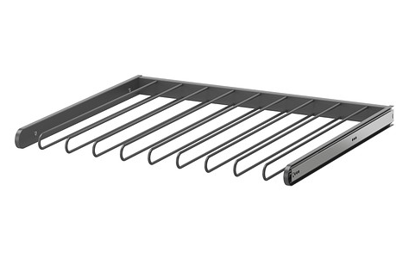
5 | UUUUUUUUUUUUUUUUUUUUUUUUUUUUUUUUUU |  |  |  |  |  |  |  |  |  |  |  |  |  |  |  |  |  |  |  |  |  |  |  |  | UUUUUUUUUUUUUUUUUUUUUUUUUUUUUUUUUUUUUUUUUUUU |  |  |  |  |  |  |  |  |  |  |  |  |  |  |  | 5
5 |  |  |  |  |  |  |  |  |  |  |  |  |  |  |  |  |  |  |  |  |  |  |  |  |  |  |  |  |  |  |  |  |  |  |  |  |  |  |  |  |  | 5
5 |  |  |  |  |  |  |  |  |  |  |  |  |  |  |  |  |  |  |  |  |  |  |  |  |  |  |  |  |  |  |  |  |  |  |  |  |  |  |  |  |  | 5
5 |  |  |  |  |  |  |  |  |  |  |  |  |  |  |  |  |  |  |  |  |  |  |  |  |  |  |  |  |  |  |  |  |  |  |  |  |  |  |  |  |  | 5
2 |  |  |  |  |  |  |  |  |  |  |  |  |  |  |  |  |  |  |  |  |  |  |  |  |  |  |  |  |  |  |  |  |  |  |  |  |  |  |  |  |  | 2
5 |  |  |  |  |  |  |  |  |  |  |  |  |  |  |  |  |  |  |  |  |  |  |  |  |  |  |  |  |  |  |  |  |  |  |  |  |  |  |  |  |  | 5
5 |  |  |  |  |  |  |  |  |  |  |  |  |  |  |  |  |  |  |  |  |  |  |  |  |  |  |  |  |  |  |  |  |  |  |  |  |  |  |  |  |  | 5
5 |  |  |  |  |  |  |  |  |  |  |  |  |  |  |  |  |  |  |  |  |  |  |  |  |  |  |  |  |  |  |  |  |  |  |  |  |  |  |  |  |  | 5
5 |  |  |  |  |  |  |  |  |  |  |  |  |  |  |  |  |  |  |  |  |  |  |  |  |  |  |  |  |  |  |  |  |  |  |  |  |  |  |  |  |  | 5
5 |  |  |  |  |  |  |  |  |  |  |  |  |  |  |  |  |  |  |  |  |  |  |  |  |  |  |  |  |  |  |  |  |  |  |  |  |  |  |  |  |  | 5
2 |  |  |  |  |  |  |  |  |  |  |  |  |  |  |  |  |  |  |  |  |  |  |  |  |  |  |  |  |  |  |  |  |  |  |  |  |  |  |  |  |  | 2
5 |  |  |  |  |  |  |  |  |  |  |  |  |  |  |  |  |  |  |  |  |  |  |  |  |  |  |  |  |  |  |  |  |  |  |  |  |  |  |  |  |  | 5
5 |  |  |  |  |  |  |  |  |  |  |  |  |  |  |  |  |  |  |  |  |  |  |  |  |  |  |  |  |  |  |  |  |  |  |  |  |  |  |  |  |  | 5
5 |  |  |  |  |  |  |  |  |  |  |  |  |  |  |  |  |  |  |  |  |  |  |  |  |  |  |  |  |  |  |  |  |  |  |  |  |  |  |  |  |  | 5
5 |  |  |  |  |  |  |  |  |  |  |  |  |  |  |  |  |  |  |  |  |  |  |  |  |  |  |  |  |  |  |  |  |  |  |  |  |  |  |  |  |  | 5
5 |  |  |  |  |  |  |  |  |  |  |  |  |  |  |  |  |  |  |  |  |  |  |  |  |  |  |  |  |  |  |  |  |  |  |  |  |  |  |  |  |  | 5
5 |  |  |  |  |  |  |  |  |  |  |  |  |  |  |  |  |  |  |  |  |  |  |  |  |  |  |  |  |  |  |  |  |  |  |  |  |  |  |  |  |  | 5
5 |  |  |  |  |  |  |  |  |  |  |  |  |  |  |  |  |  |  |  |  |  |  |  |  |  |  |  |  |  |  |  |  |  |  |  |  |  |  |  |  |  | 5
5 |  |  |  |  |  |  |  |  |  |  |  |  |  |  |  |  |  |  |  |  |  |  |  |  |  |  |  |  |  |  |  |  |  |  |  |  |  |  |  |  |  | 5
 | 5 | 5 | 5 | 5 | 5 | 5 | 5 | 5 | 5 | 5 | 2 | 5 | 5 | 5 | 5 | 5 | 5 | 5 | 5 | 5 | 2 | 5 | 5 | 5 | 2 | 5 | 5 | 5 | 5 | 5 | 5 | 5 | 5 | 5 | 5 | 5 | 5 | 5 | 5 | 5 | 2 | 252

botnik
 | 5 | 5 | 5 | 5 | 5 | 2 | 5 | 5 | 5 | 5 | 5 | 2 | 5 | 5 | 5 | 5 | 5 | 5 | 5 | 5 | 5 | 5 | 104
2 |  |  |  |  |  |  |  |  |  |  |  |  |  |  |  |  |  |  |  |  |  |  | 2
5 |  |  |  |  |  |  |  |  |  |  |  |  |  |  |  |  |  |  |  |  |  |  | 5
5 |  |  |  |  |  |  |  |  |  |  |  |  |  |  |  |  |  |  |  |  |  |  | 5
5 |  |  |  |  |  |  |  |  |  |  |  |  |  |  |  |  |  |  |  |  |  |  | 5
5 |  |  |  |  |  |  |  |  |  |  |  |  |  |  |  |  |  |  |  |  |  |  | 5
5 |  |  |  |  |  |  |  |  |  |  |  |  |  |  |  |  |  |  |  |  |  |  | 5
2 |  |  |  |  |  |  |  |  |  |  |  |  |  |  |  |  |  |  |  |  |  |  | 2
5 |  |  |  |  |  |  |  |  |  |  |  |  |  |  |  |  |  |  |  |  |  |  | 5 | poznamky:
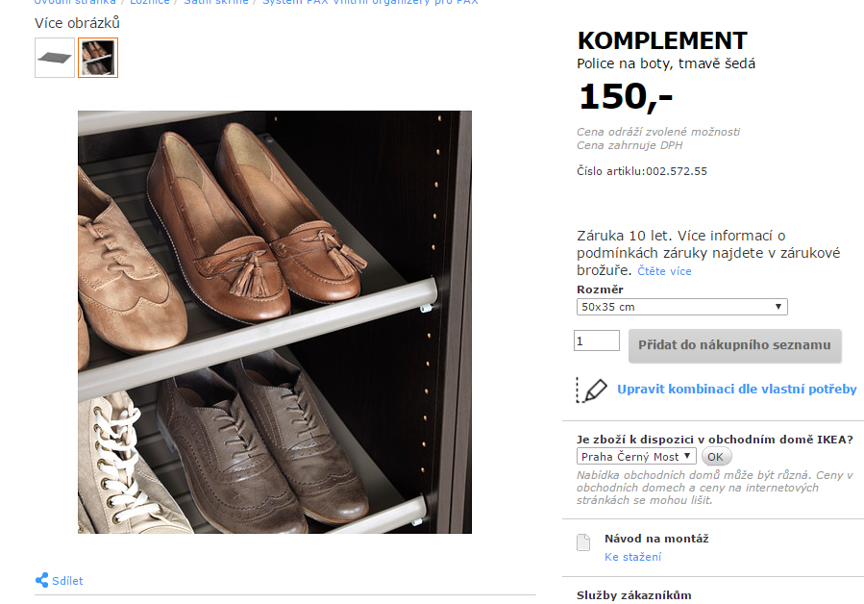
5 |  |  |  |  |  |  |  |  |  |  |  |  |  |  |  |  |  |  |  |  |  |  | 5 | cela lava strana skrine by mala mat po vnutornych stranach predvrtane dierky aby bol mozny posun polic hore/dole
5 |  |  |  |  |  |  |  |  |  |  |  |  |  |  |  |  |  |  |  |  |  |  | 5 | police na topanky (zlte) - zdroj z Ikey
5 |  |  |  |  |  |  |  |  |  |  |  |  |  |  |  |  |  |  |  |  |  |  | 5 | prava strana - na zavesenie kabatov a kartsich bund
5 |  |  |  |  |  |  |  |  |  |  |  |  |  |  |  |  |  |  |  |  |  |  | 5 | sirka skirne je cca 60cm
2 |  |  |  |  |  |  |  |  |  |  |  |  |  |  |  |  |  |  |  |  |  |  | 2 | Spodne Dno - ANO
5 |  |  |  |  |  |  |  |  |  |  |  |  |  |  |  |  |  |  |  |  |  |  | 5 | zadny diel - ANO
5 |  |  |  |  |  |  |  |  |  |  |  |  | ********************************************** |  |  |  |  |  |  |  |  |  | 5 | za policami na topanky (maju hlbku 35cm) tie zadny diel, tym padom vznikne vzdau za nimi prietor na odkladnanie napr, lyzi (cca 25cm)
5 |  |  |  |  |  |  |  |  |  |  |  |  |  |  |  |  |  |  |  |  |  |  | 5 | Dvere posuvne - zrkadlove s hlinikovym ramom (vyska zrkadla od zeme po cca 200cm)
5 |  |  |  |  |  |  |  |  |  |  |  |  |  |  |  |  |  |  |  |  |  |  | 5
2 |  |  |  |  |  |  |  |  |  |  |  |  |  |  |  |  |  |  |  |  |  |  | 2
5 |  |  |  |  |  |  |  |  |  |  |  |  |  |  |  |  |  |  |  |  |  |  | 5
5 |  |  |  |  |  |  |  |  |  |  |  |  |  |  |  |  |  |  |  |  |  |  | 5
5 |  |  |  |  |  |  |  |  |  |  |  |  |  |  |  |  |  |  |  |  |  |  | 5
2 |  |  |  |  |  |  |  |  |  |  |  |  |  |  |  |  |  |  |  |  |  |  | 2
5 |  |  |  |  |  |  |  |  |  |  |  |  |  |  |  |  |  |  |  |  |  |  | 5
5 |  |  |  |  |  |  |  |  |  |  |  |  |  |  |  |  |  |  |  |  |  |  | 5
2 |  |  |  |  |  |  |  |  |  |  |  |  |  |  |  |  |  |  |  |  |  |  | 2
5 |  |  |  |  |  |  |  |  |  |  |  |  |  |  |  |  |  |  |  |  |  |  | 5
5 |  |  |  |  |  |  |  |  |  |  |  |  |  |  |  |  |  |  |  |  |  |  | 5
2 |  |  |  |  |  |  |  |  |  |  |  |  |  |  |  |  |  |  |  |  |  |  | 2
5 |  |  |  |  |  |  |  |  |  |  |  |  |  |  |  |  |  |  |  |  |  |  | 5
5 |  |  |  |  |  |  |  |  |  |  |  |  |  |  |  |  |  |  |  |  |  |  | 5
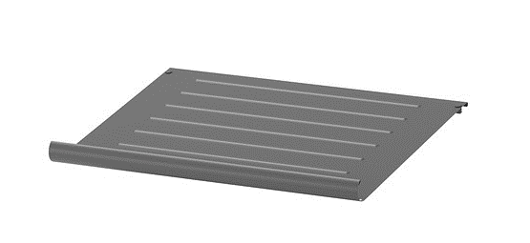
5 |  |  |  |  |  |  |  |  |  |  |  |  |  |  |  |  |  |  |  |  |  |  | 5
5 |  |  |  |  |  |  |  |  |  |  |  |  |  |  |  |  |  |  |  |  |  |  | 5
2 |  |  |  |  |  |  |  |  |  |  |  |  |  |  |  |  |  |  |  |  |  |  | 2
5 |  |  |  |  |  |  |  |  |  |  |  |  |  |  |  |  |  |  |  |  |  |  | 5
5 |  |  |  |  |  |  |  |  |  |  |  |  |  |  |  |  |  |  |  |  |  |  | 5
5 |  |  |  |  |  |  |  |  |  |  |  |  |  |  |  |  |  |  |  |  |  |  | 5
5 |  |  |  |  |  |  |  |  |  |  |  |  |  |  |  |  |  | ********************** |  |  |  |  | 5
2 |  |  |  |  |  |  |  |  |  |  |  |  |  |  |  |  |  |  |  |  |  |  | 2
5 |  |  |  |  |  |  |  |  |  |  |  |  |  |  |  |  |  |  |  |  |  |  | 5
5 |  |  |  |  |  |  |  |  |  |  |  |  |  |  |  |  |  |  |  |  |  |  | 5
5 |  |  |  |  |  |  |  |  |  |  |  |  |  |  |  |  |  |  |  |  |  |  | 5
5 |  |  |  |  |  |  |  |  |  |  |  |  |  |  |  |  |  |  |  |  |  |  | 5
5 |  |  |  |  |  |  |  |  |  |  |  |  |  |  |  |  |  |  |  |  |  |  | 5
5 |  |  |  |  |  |  |  |  |  |  |  |  |  |  |  |  |  |  |  |  |  |  | 5
2 |  |  |  |  |  |  |  |  |  |  |  |  |  |  |  |  |  |  |  |  |  |  | 2
5 |  |  |  |  |  |  |  |  |  |  |  |  |  |  |  |  |  |  |  |  |  |  | 5
5 |  |  |  |  |  |  |  |  |  |  |  |  |  |  |  |  |  |  |  |  |  |  | 5
5 |  |  |  |  |  |  |  |  |  |  |  |  |  |  |  |  |  |  |  |  |  |  | 5
5 |  |  |  |  |  |  |  |  |  |  |  |  |  |  |  |  |  |  |  |  |  |  | 5
5 |  |  |  |  |  |  |  |  |  |  |  |  |  |  |  |  |  |  |  |  |  |  | 5
5 |  |  |  |  |  |  |  |  |  |  |  |  |  |  |  |  |  |  |  |  |  |  | 5
2 |  |  |  |  |  |  |  |  |  |  |  |  |  |  |  |  |  |  |  |  |  |  | 2
5 |  |  |  |  |  |  |  |  |  |  |  |  |  |  |  |  |  |  |  |  |  |  | 5
5 |  |  |  |  |  |  |  |  |  |  |  |  |  |  |  |  |  |  |  |  |  |  | 5
5 |  |  |  |  |  |  |  |  |  |  |  |  |  |  |  |  |  |  |  |  |  |  | 5
5 |  |  |  |  |  |  |  |  |  |  |  |  |  |  |  |  |  |  |  |  |  |  | 5
5 |  |  |  |  |  |  |  |  |  |  |  |  |  |  |  |  |  |  |  |  |  |  | 5
5 |  |  |  |  |  |  |  |  |  |  |  |  |  |  |  |  |  |  |  |  |  |  | 5
2 |  |  |  |  |  |  |  |  |  |  |  |  |  |  |  |  |  |  |  |  |  |  | 2
5 |  |  |  |  |  |  |  |  |  |  |  |  |  |  |  |  |  |  |  |  |  |  | 5
 | 5 | 5 | 5 | 5 | 5 |  | 5 | 5 | 5 | 5 | 5 | 2 | 5 | 5 | 5 | 5 | 5 | 5 | 5 | 5 | 5 | 5 | 264

